Plan1
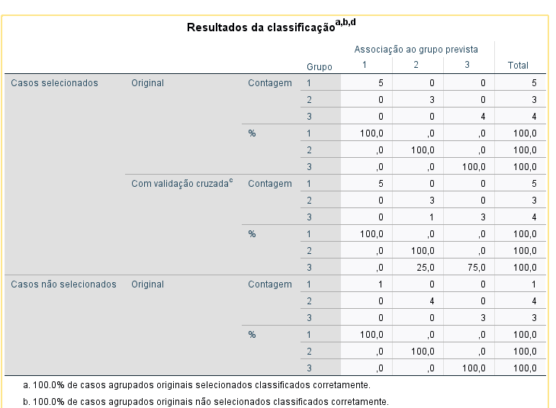
QUESTÃO 1 - (3 pontos):
Uma empresa seguradora deseja prever com maior segurança as possibilidades de indenização das apólices de seguro de automóveis quando assume um novo contrato. Assim, através do levantamento de registros anteriores, obteve os seguintes dados:
Esses casos foram divididos em três grupos: (1) Baixo Risco, (2) Médio Risco e (3) Alto Risco. As variáveis consideradas representativas foram “tempo de habilitação”, “número de multas” sofridas desde que obteve sua habilitação e estado civil/existência ou não de filhos, assumindo os valores de 1 para solteiro, 2 para casado e 3 com filhos.
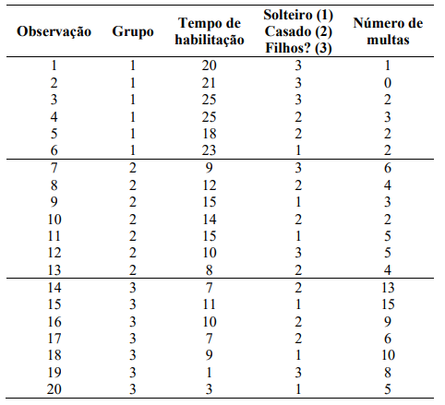

Resposta - Novas Observações
Observação | T. Hab | Status | Multas | Grupo | Risco
1 | 8 | 1 | 3 | 2 | Médio
2 | 2 | 1 | 6 | 3 | Alto
3 | 8 | 2 | 2 | 2 | Médio
4 | 20 | 2 | 4 | 1 | Baixo
5 | 7 | 3 | 8 | 3 | Alto
6 | 15 | 3 | 1 | 2 | Médio
7 | 6 | 2 | 10 | 3 | Alto
8 | 3 | 3 | 5 | 3 | Alto

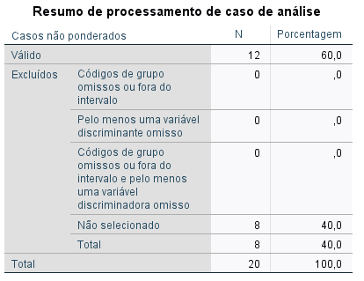

 |  |  |  |  |  | 12 dados para treino
 |  |  |  |  |  | 8 para teste

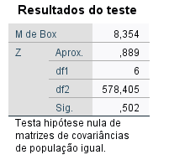

 |  |  | Significância (0.5) > 0.05 - EXCELENTE

 |  |  |  |  |  |  | Removida Variável Status

